10
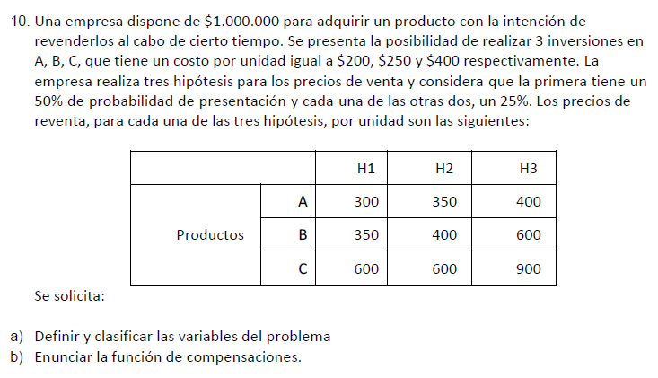

DATOS INICIALES |  |  |  | RESULTADOS
 |  |  |  |  |  |  |  |  | Alfa = 0.25
Productos | H1 (50%) | H2 (25%) | H3 (25%) | Productos | H1 (50%) | H2 (25%) | H3 (25%) | Valor esperado | Hurwicz - Optimismo relativo | Wald - Pesimista | Lagrange - Igual probabilidad | Savage - Mínimo arrepentimiento
A | 300 | 350 | 400 | A | 500,000.00 | 750,000.00 | 1,000,000.00 | 687,500.00 | 625,000.00 | 500,000.00 | 750,000.00 | 400,000.00
B | 350 | 400 | 600 | B | 400,000.00 | 600,000.00 | 1,400,000.00 | 700,000.00 | 650,000.00 | 400,000.00 | 800,000.00 | 150,000.00
C | 600 | 600 | 900 | C | 500,000.00 | 500,000.00 | 1,250,000.00 | 687,500.00 | 687,500.00 | 500,000.00 | 750,000.00 | 250,000.00
FUNCIONES DE COMPENSACIONES
P/A: C (A): (1.000.000/200)*Px-1.000.000
P/A: C (A): (5000)*Px-1.000.000
P/B: C (B): (1.000.000/250)*Px-1.000.000
P/B: C (B): (4000)*Px-1.000.000
P/C: C (C): (1.000.000/400)*Px-1.000.000
P/C: C (C): (2500)*Px-1.000.000
 |  |  |  | Arrepentimientos
 |  |  |  | Productos | H1 (50%) | H2 (25%) | H3 (25%) | Wald - Pesimista
 |  |  |  | A | 0.00 | 0.00 | 400,000.00 | 400,000.00
 |  |  |  | B | 100,000.00 | 150,000.00 | 0.00 | 150,000.00
 |  |  |  | C | 0.00 | 250,000.00 | 150,000.00 | 250,000.00

 |  |  |  | Ganancia con inf perf |  | 787,500.00
 |  |  |  | Ganancia sin compra de inf extra |  | 700,000.00

 |  |  |  | Valor de la información perfecta |  | 87,500.00

